关系图
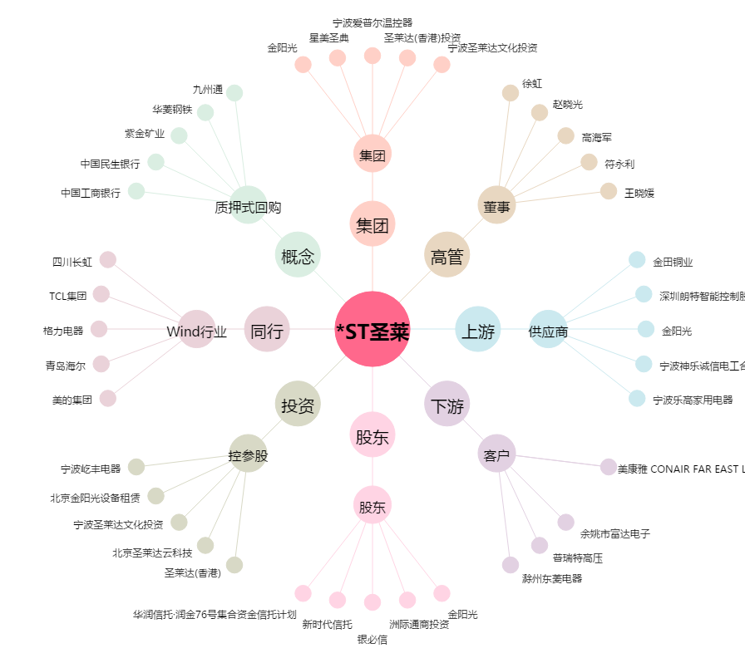
*ST圣莱[002473.SZ] - 关系概览图

